Risorse
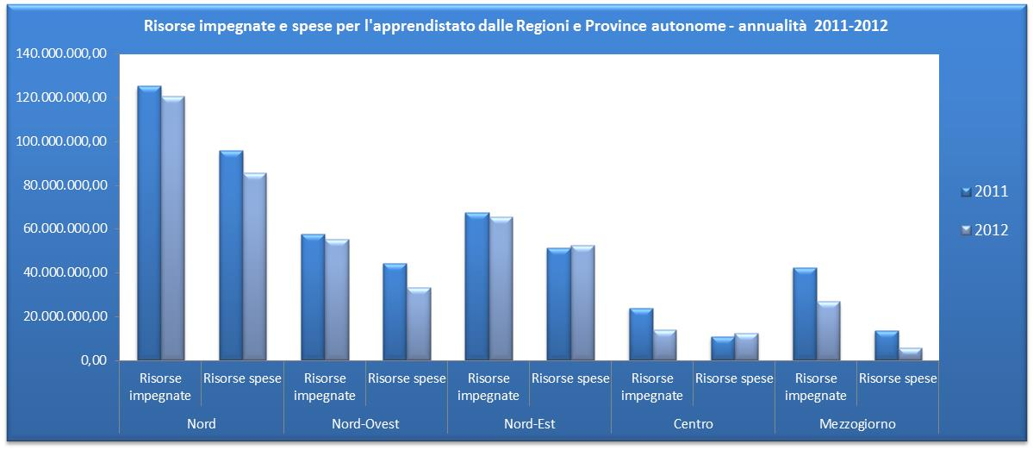
Tabella 30 – Risorse impegnate dalle Regioni e P.A. per la formazione in apprendistato - 2011 e 2012
Ripartizione geografica | 2011 | 2012 | 2011/2012
 | Valori assoluti (in migliaia di euro) | Valori assoluti (in migliaia di euro) | Variaz. % su anno precedente
Nord | 125,248,667.0 | 120,677,483.7 | -3.6%
Nord-Ovest | 57,795,491.2 | 55,230,964.5 | -4.4%
Nord-est | 67,453,175.8 | 65,446,519.2 | -3.0%
Centro | 23,840,805.5 | 13,747,872.5 | -42.3%
Mezzoggiorno | 42,309,602.6 | 26,800,086.0 | -36.7%
Italia | 191,399,075.0 | 161,225,442.2 | -15.8%

Fonte:elaborazione Isfol su dati delle regioni e Province Autonome.

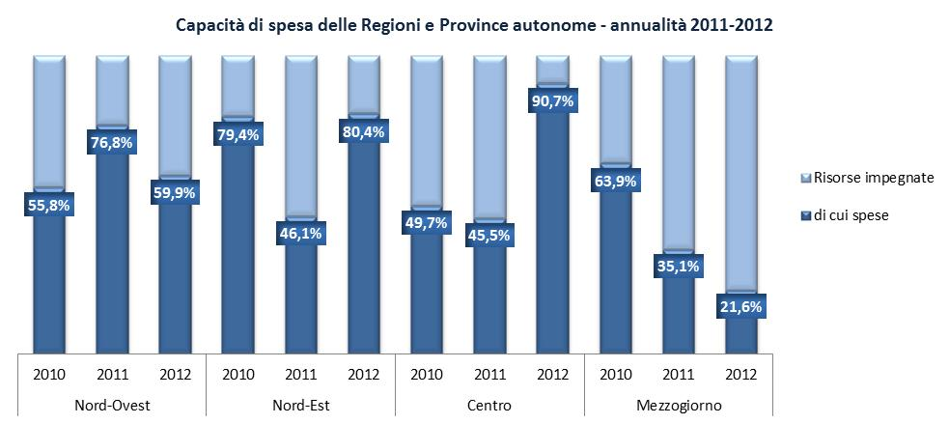
Tabella 31 – Risorse per l’apprendistato spese dalle Regioni e P.A. per la formazione in apprendistato - 2011 e 2012 e capacità di spesa 2012
Ripartizione geografica | 2011 | 2012 | 2011/2012 | Capacità di spesa
 | Valori assoluti (in migliaia di euro) | Valori assoluti (in migliaia di euro) | Variaz. % su anno precedente
Nord | 95,655,146.6 | 85,725,533.3 | -10.4% | 71.0%
Nord-Ovest | 44,389,140.1 | 33,092,899.5 | -25.4% | 59.9%
Nord-est | 51,266,006.5 | 52,632,633.8 | 2.7% | 80.4%
Centro | 10,853,581.2 | 12,470,692.7 | 14.9% | 90.7%
Mezzoggiorno | 13,617,839.4 | 5,798,088.2 | -59.2% | 21.6%
Italia | 120,126,567.2 | 103,994,314.1 | -13.4% | 64.5%

Fonte:elaborazione Isfol su dati delle regioni e Province Autonome.

